Durchlaufdiagramm_gesamt
ID | ZAU | Zugangszeitpunkt | ZAU KUM. | X-Error Bars | Y-Error Bars | ID | Abgangszeitpunkt | ZAU | ZAU KUM | X-Error Bars | Y-Error Bars | DLZ | ZU-Fäche | AB-Fläche |  |  |  | 54 | IR
0 | 0 | 0 | 0 | 0.00 | 0 | 0 | 0.0 | 0 | 0 | 0.0 | 0 | 0 | 0 | 0 | Summe ZU | Summe AB | ZU-AB | 59 | AR
1 | 59 | 0 | 59 | 30.80 | 0 | 1 | 112.8 | 59 | 59 | 30.3 | 0 | 112.8 | 35400 | 28744.8 | 365826.4 | 242868.5 | 122957.9 | 600 | Bezugzeitraum T in s
2 | 54 | 30.8 | 113 | 26.70 | -54 | 2 | 143.1 | 54 | 113 | 28.0 | -54 | 112.3 | 30736.8 | 24672.6
Durchlaufdiagramm
 | Zugangsreihe (grün) |  | Abgangsreihe (rot)
0 | 0 | 0.0 | 0
0 | 59 | 112.8 | 59
30.8 | 113 | 143.1 | 113
57.5 | 172 | 171.1 | 172
88.7 | 226 | 202.0 | 226
115.1 | 285 | 230.1 | 285
145.6 | 339 | 260.2 | 339
174.1 | 398 | 288.5 | 398
205.4 | 452 | 319.1 | 452
232.9 | 511 | 347.8 | 511
262.9 | 565 | 378.0 | 565
291.6 | 624 | 405.8 | 624
322.3 | 678 | 436.6 | 678
350.5 | 737 | 464.8 | 737
380.7 | 791 | 495.0 | 791
408.7 | 850 | 523.0 | 850
439 | 904 | 553.1 | 904
468.2 | 963 | 582.0 | 963
498.3 | 1017 | 0.0 | 0
 |  | 0.0 | 0
 |  | 0.0 | 0
 |  | 0.0 | 0
 |  | 0.0 | 0
 |  | 0.0 | 0
 |  | 0.0 | 0
 |  | 0.0 | 0
 |  | 0.0 | 0
 |  | 0.0 | 0
 |  | 0.0 | 0
 |  | 0.0 | 0
 |  | 0.0 | 0
 |  | 0.0 | 0
 |  | 0.0 | 0
 |  | 0.0 | 0
 |  | 0.0 | 0
 |  | 0.0 | 0
 |  | 0.0 | 0
 |  | 0.0 | 0
 |  | 0.0 | 0
 |  | 0.0 | 0
 |  | 0.0 | 0
 |  | 0.0 | 0
 |  | 0.0 | 0
 |  | 0.0 | 0
 |  | 0.0 | 0
 |  | 0.0 | 0
 |  | 0.0 | 0
 |  | 0.0 | 0
 |  | 0.0 | 0
 |  | 0.0 | 0
...
3 | 59 | 57.5 | 172 | 31.20 | -59 | 3 | 171.1 | 59 | 172 | 30.9 | -59 | 113.6 | 32007.5 | 25305.1
4 | 54 | 88.7 | 226 | 26.40 | -54 | 4 | 202.0 | 54 | 226 | 28.1 | -54 | 113.3 | 27610.2 | 21492
5 | 59 | 115.1 | 285 | 30.50 | -59 | 5 | 230.1 | 59 | 285 | 30.1 | -59 | 115.0 | 28609.1 | 21824.1
6 | 54 | 145.6 | 339 | 28.50 | -54 | 6 | 260.2 | 54 | 339 | 28.3 | -54 | 114.6 | 24537.6 | 18349.2
7 | 59 | 174.1 | 398 | 31.30 | -59 | 7 | 288.5 | 59 | 398 | 30.6 | -59 | 114.4 | 25128.1 | 18378.5
8 | 54 | 205.4 | 452 | 27.50 | -54 | 8 | 319.1 | 54 | 452 | 28.7 | -54 | 113.7 | 21308.4 | 15168.6
9 | 59 | 232.9 | 511 | 30.00 | -59 | 9 | 347.8 | 59 | 511 | 30.2 | -59 | 114.9 | 21658.9 | 14879.8
10 | 54 | 262.9 | 565 | 28.70 | -54 | 10 | 378.0 | 54 | 565 | 27.8 | -54 | 115.1 | 18203.4 | 11988
11 | 59 | 291.6 | 624 | 30.70 | -59 | 11 | 405.8 | 59 | 624 | 30.8 | -59 | 114.2 | 18195.6 | 11457.8
12 | 54 | 322.3 | 678 | 28.20 | -54 | 12 | 436.6 | 54 | 678 | 28.2 | -54 | 114.3 | 14995.8 | 8823.6
13 | 59 | 350.5 | 737 | 30.20 | -59 | 13 | 464.8 | 59 | 737 | 30.2 | -59 | 114.3 | 14720.5 | 7976.8
14 | 54 | 380.7 | 791 | 28.00 | -54 | 14 | 495.0 | 54 | 791 | 28.0 | -54 | 114.3 | 11842.2 | 5670
15 | 59 | 408.7 | 850 | 30.30 | -59 | 15 | 523.0 | 59 | 850 | 30.1 | -59 | 114.3 | 11286.7 | 4543
16 | 54 | 439 | 904 | 29.20 | -54 | 16 | 553.1 | 54 | 904 | 28.9 | -54 | 114.1 | 8694 | 2532.6
17 | 59 | 468.2 | 963 | 30.10 | -59 | 17 | 582.0 | 59 | 963 | 0.0 | -59 | 113.8 | 7776.2 | 1062
18 | 54 | 498.3 | 1017 | 27.40 | -54 | 18 | 0.0 | 0 | 0 | 0.0 | 963 | 0.0 | 5491.8 | 0
19 | 59 | 525.7 | 1076 | 30.80 | -59 | 19 | 0.0 | 0 | 0 | 0.0 | 0 | 0.0 | 4383.7 | 0
20 | 54 | 556.5 | 1130 | 28.40 | -54 | 20 | 0.0 | 0 | 0 | 0.0 | 0 | 0.0 | 2349 | 0
21 | 59 | 584.9 | 1189 | 0.00 | -59 | 21 | 0.0 | 0 | 0 | 0.0 | 0 | 0.0 | 890.89999999 | 0
22 | 0 | 0 | 0 | 0.00 | 1189 | 22 | 0.0 | 0 | 0 | 0.0 | 0 | 0.0 | 0 | 0
23 | 0 | 0 | 0 | 0.00 | 0 | 23 | 0.0 | 0 | 0 | 0.0 | 0 | 0.0 | 0 | 0 | Bm | 204.9 | sec
24 | 0 | 0 | 0 | 0.00 | 0 | 24 | 0.0 | 0 | 0 | 0.0 | 0 | 0.0 | 0 | 0 | Lm | 960.5 | sek/T
25 | 0 | 0 | 0 | 0.00 | 0 | 25 | 0.0 | 0 | 0 | 0.0 | 0 | 0.0 | 0 | 0 | DLZmg | 128.0 | sec
26 | 0 | 0 | 0 | 0.00 | 0 | 26 | 0.0 | 0 | 0 | 0.0 | 0 | 0.0 | 0 | 0 | Output | 17 | Stk
27 | 0 | 0 | 0 | 0.00 | 0 | 27 | 0.0 | 0 | 0 | 0.0 | 0 | 0.0 | 0 | 0
28 | 0 | 0 | 0 | 0.00 | 0 | 28 | 0.0 | 0 | 0 | 0.0 | 0 | 0.0 | 0 | 0
29 | 0 | 0 | 0 | 0.00 | 0 | 29 | 0.0 | 0 | 0 | 0.0 | 0 | 0.0 | 0 | 0
30 | 0 | 0 | 0 | 0.00 | 0 | 30 | 0.0 | 0 | 0 | 0.0 | 0 | 0.0 | 0 | 0
31 | 0 | 0 | 0 | 0.00 | 0 | 31 | 0.0 | 0 | 0 | 0.0 | 0 | 0.0 | 0 | 0
32 | 0 | 0 | 0 | 0.00 | 0 | 32 | 0.0 | 0 | 0 | 0.0 | 0 | 0.0 | 0 | 0
33 | 0 | 0 | 0 | 0.00 | 0 | 33 | 0.0 | 0 | 0 | 0.0 | 0 | 0.0 | 0 | 0
34 | 0 | 0 | 0 | 0.00 | 0 | 34 | 0.0 | 0 | 0 | 0.0 | 0 | 0.0 | 0 | 0
35 | 0 | 0 | 0 | 0.00 | 0 | 35 | 0.0 | 0 | 0 | 0.0 | 0 | 0.0 | 0 | 0
36 | 0 | 0 | 0 | 0.00 | 0 | 36 | 0.0 | 0 | 0 | 0.0 | 0 | 0.0 | 0 | 0
37 | 0 | 0 | 0 | 0.00 | 0 | 37 | 0.0 | 0 | 0 | 0.0 | 0 | 0.0 | 0 | 0
38 | 0 | 0 | 0 | 0.00 | 0 | 38 | 0.0 | 0 | 0 | 0.0 | 0 | 0.0 | 0 | 0
39 | 0 | 0 | 0 | 0.00 | 0 | 39 | 0.0 | 0 | 0 | 0.0 | 0 | 0.0 | 0 | 0
40 | 0 | 0 | 0 | 0.00 | 0 | 40 | 0.0 | 0 | 0 | 0.0 | 0 | 0.0 | 0 | 0
41 | 0 | 0 | 0 | 0.00 | 0 | 41 | 0.0 | 0 | 0 | 0.0 | 0 | 0.0 | 0 | 0
42 | 0 | 0 | 0 | 0.00 | 0 | 42 | 0.0 | 0 | 0 | 0.0 | 0 | 0.0 | 0 | 0
43 | 0 | 0 | 0 | 0.00 | 0 | 43 | 0.0 | 0 | 0 | 0.0 | 0 | 0.0 | 0 | 0
44 | 0 | 0 | 0 | 0.00 | 0 | 44 | 0.0 | 0 | 0 | 0.0 | 0 | 0.0 | 0 | 0
45 | 0 | 0 | 0 | 0.00 | 0 | 45 | 0.0 | 0 | 0 | 0.0 | 0 | 0.0 | 0 | 0
46 | 0 | 0 | 0 | 0.00 | 0 | 46 | 0.0 | 0 | 0 | 0.0 | 0 | 0.0 | 0 | 0
47 | 0 | 0 | 0 | 0.00 | 0 | 47 | 0.0 | 0 | 0 | 0.0 | 0 | 0.0 | 0 | 0
48 | 0 | 0 | 0 | 0.00 | 0 | 48 | 0.0 | 0 | 0 | 0.0 | 0 | 0.0 | 0 | 0
49 | 0 | 0 | 0 | 0.00 | 0 | 49 | 0.0 | 0 | 0 | 0.0 | 0 | 0.0 | 0 | 0
50 | 0 | 0 | 0 | 0.00 | 0 | 50 | 0.0 | 0 | 0 | 0.0 | 0 | 0.0 | 0 | 0
51 | 0 | 0 | 0 | 0.00 | 0 | 51 | 0.0 | 0 | 0 | 0.0 | 0 | 0.0 | 0 | 0
52 | 0 | 0 | 0 | 0.00 | 0 | 52 | 0.0 | 0 | 0 | 0.0 | 0 | 0.0 | 0 | 0
53 | 0 | 0 | 0 | 0.00 | 0 | 53 | 0.0 | 0 | 0 | 0.0 | 0 | 0.0 | 0 | 0
54 | 0 | 0 | 0 | 0.00 | 0 | 54 | 0.0 | 0 | 0 | 0.0 | 0 | 0.0 | 0 | 0
55 | 0 | 0 | 0 | 0.00 | 0 | 55 | 0.0 | 0 | 0 | 0.0 | 0 | 0.0 | 0 | 0
56 | 0 | 0 | 0 | 0.00 | 0 | 56 | 0.0 | 0 | 0 | 0.0 | 0 | 0.0 | 0 | 0
57 | 0 | 0 | 0 | 0.00 | 0 | 57 | 0.0 | 0 | 0 | 0.0 | 0 | 0.0 | 0 | 0
58 | 0 | 0 | 0 | 0.00 | 0 | 58 | 0.0 | 0 | 0 | 0.0 | 0 | 0.0 | 0 | 0

Formeln
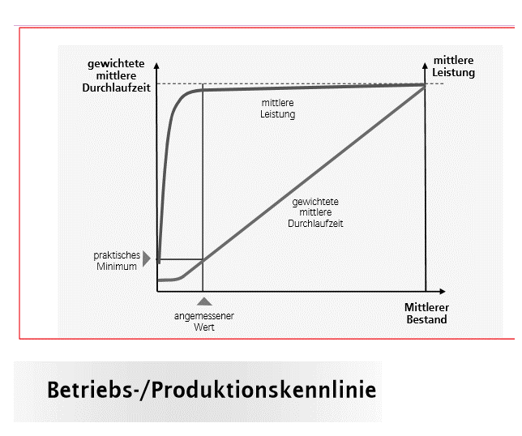
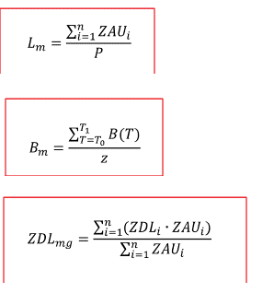
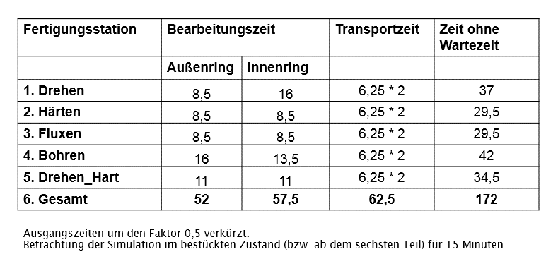

 | 540
 |  | 15

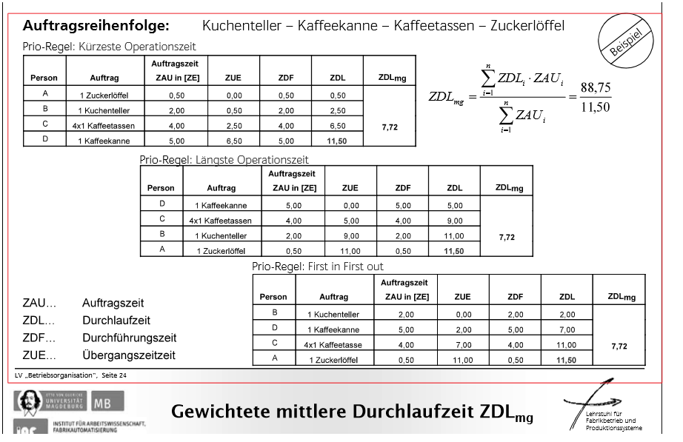
die ersten 5 Ringe wurden abgeschnitte, ab Start 6 Ring ist das System eingelaufen
alle Abgänge nach T (600s) wurden weggeschnitten
Zugänge nach letztem Abgang in T wurden abgeschnitten, richtig?

verkettet!

kran der lager aufbaut als alternative

